汇报
BTP温度24小时趋势
 | 六烧BTP温度/℃ | 五烧BTP温度/℃
 | 0 | 0
 | 0 | 0
 | 0 | 0
 | 0 | 0
 | 0 | 0
 | 0 | 0
 | 0 | 0
 | 0 | 0
 | 0 | 0
 | 0 | 0
 | 0 | 0
 | 0 | 0
 | 0 | 0
 | 0 | 0
 | 0 | 0
 | 0 | 0
 | 0 | 0
 | 0 | 0
 | 0 | 0
 | 0 | 0
 | 0 | 0
 | 0 | 0
 | 0 | 0
 | 0 | 0
大烟道负压24小时趋势
 | 六烧大烟道负压/kPa | 五烧大烟道负压/kPa
 | 0 | 0
 | 0 | 0
 | 0 | 0
 | 0 | 0
 | 0 | 0
 | 0 | 0
 | 0 | 0
 | 0 | 0
 | 0 | 0
 | 0 | 0
 | 0 | 0
 | 0 | 0
 | 0 | 0
 | 0 | 0
 | 0 | 0
 | 0 | 0
 | 0 | 0
 | 0 | 0
 | 0 | 0
 | 0 | 0
 | 0 | 0
 | 0 | 0
 | 0 | 0
 | 0 | 0
六号烧结机主要工艺参数及实物质量情况
日期： |  |  |  | 班次： |  |  | 时间： |  | 发布时间 | 烧结24小时滚动趋势图
一、主要工艺参数
项目 | 上料量 | 返矿配比 | 混合料水分（二混） | 布料 参数 | 炉膛 负压 | 大烟道负压 |  | BTP温度
单位
控制范围
实绩
评价
异常说明
二、烧结矿质量
项目 | R | TFe | FeO | 镁铝比 | RDI
控制范围
实绩
评价
异常说明
三、烧结矿实物质量（成-1、成-6皮带烧结矿照片）
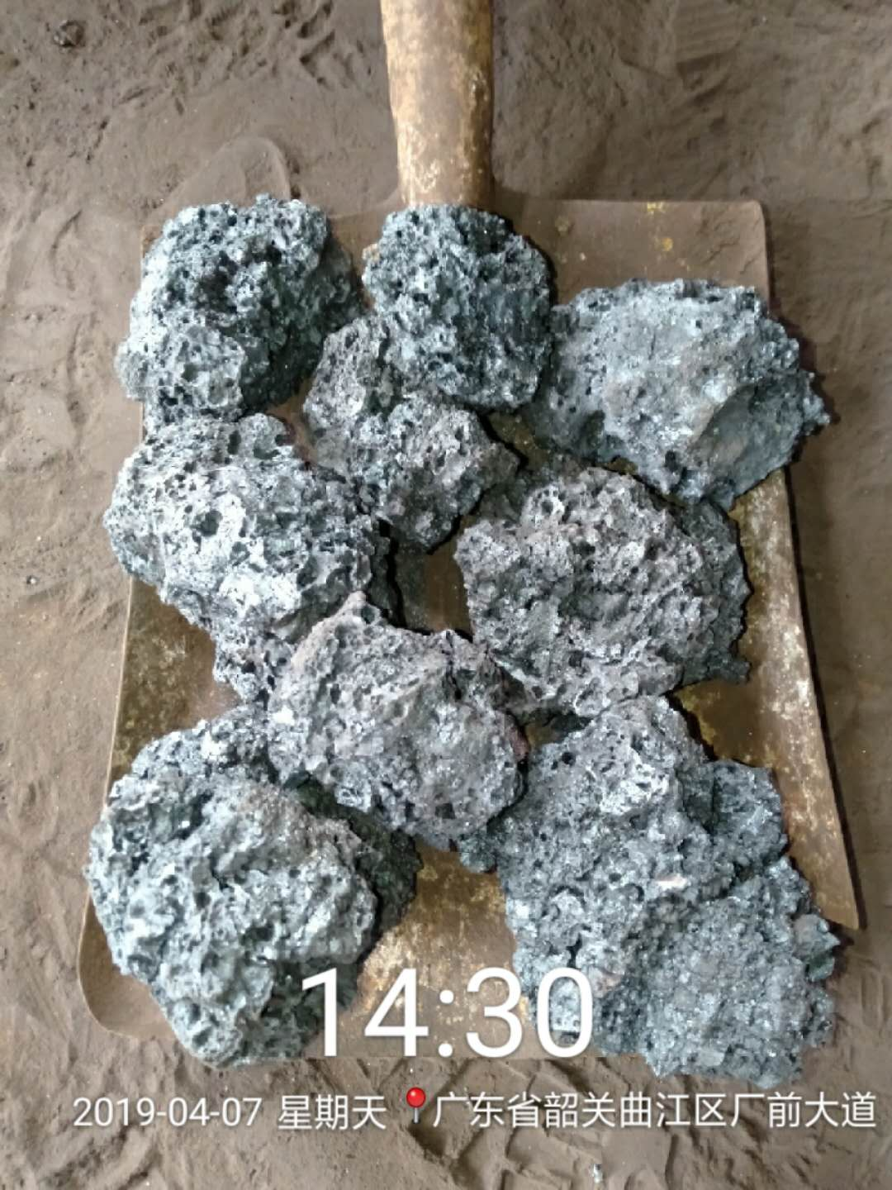
炉膛负压24小时趋势
 | 六烧炉膛负压/Pa | 五烧炉膛负压/Pa
 | 0 | 0
 | 0 | 0
 | 0 | 0
 | 0 | 0
 | 0 | 0
 | 0 | 0
 | 0 | 0
 | 0 | 0
 | 0 | 0
 | 0 | 0
 | 0 | 0
 | 0 | 0
 | 0 | 0
 | 0 | 0
 | 0 | 0
 | 0 | 0
 | 0 | 0
 | 0 | 0
 | 0 | 0
 | 0 | 0
 | 0 | 0
 | 0 | 0
 | 0 | 0
 | 0 | 0
近6批次烧矿低温还原粉化率趋势
 |  | 六烧RDI | 五烧RDI
 |  | 0.0 | 0.0
 |  | 0.0 | 0.0
 |  | 0.0 | 0.0
 |  | 0.0 | 0.0
 |  | 0.0 | 0.0
 |  | 0.0 | 0.0
 |  | 0.0 | 0.0
成-1皮带 |  |  |  |  | 成-6皮带
 |  |  |  |  | 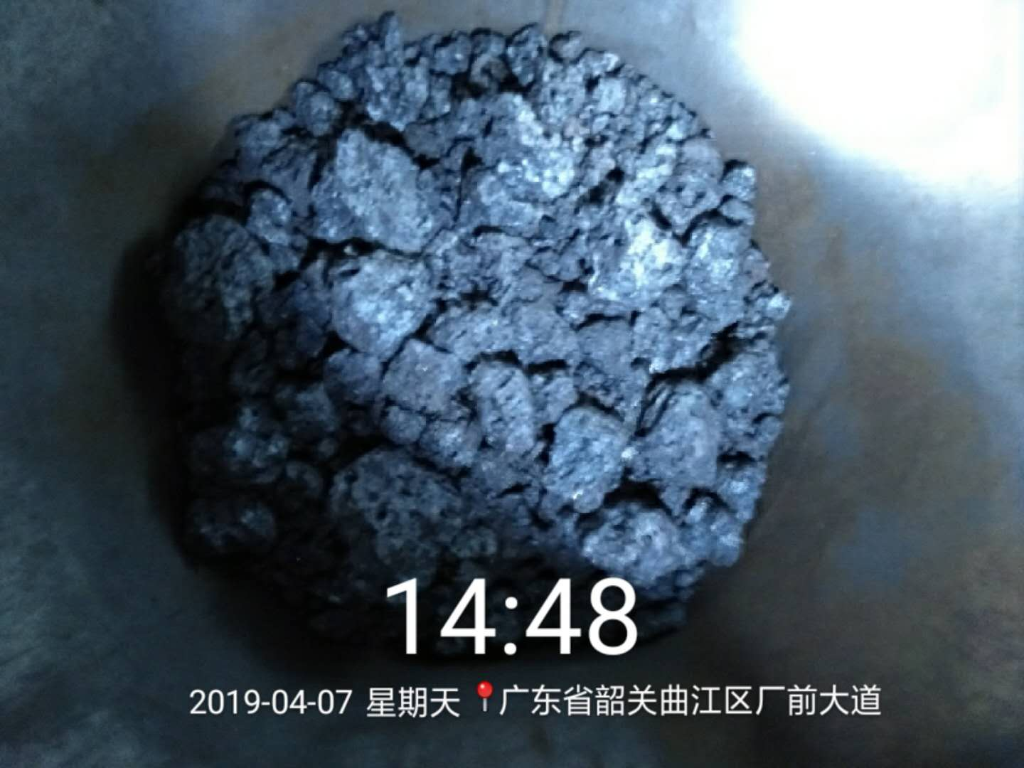

实物质量评价 | 正常 |  |  |  | 实物质量评价 | 正常

备注：每间隔4小时发布一次（3、7、11、15、19、23时）。发布在微信烧结-调度联络群，由调度转发厂信息平台。

低温还原粉化率
日期 | 六烧RDI | 五烧RDI | 五烧 | 六烧

五号烧结机主要工艺参数及实物质量情况
日期： |  |  |  | 班次： |  |  | 时间：
一、主要工艺参数
项目 | 上料量 | 返矿配比 | 混合料水分（二混） | 布料 参数 | 炉膛 负压 | 大烟道负压 |  | BTP温度
单位
控制范围
实绩
评价
异常说明
二、烧结矿质量
项目 | R | TFe | FeO | 镁铝比 | RDI
控制范围
实绩
评价
异常说明
三、烧结矿实物质量（成-1、成-6皮带烧结矿照片）
成-1皮带 |  |  |  |  | 成-6皮带
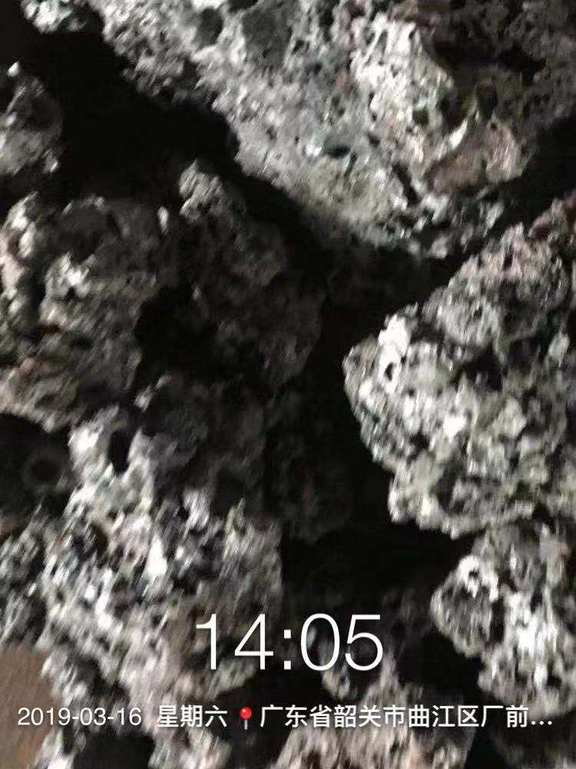 |  |  |  |  | 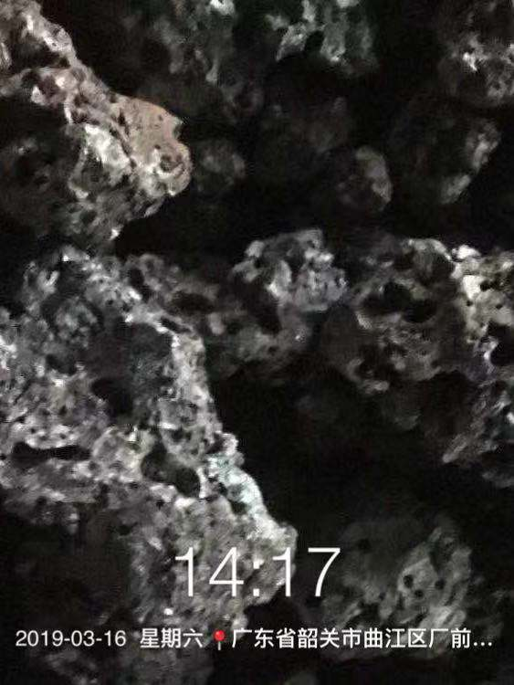

实物质量评价 | 正常 |  |  |  | 实物质量评价 | 正常

备注：每间隔4小时发布一次（3、7、11、15、19、23时）。发布在微信烧结-调度联络群，由调度转发厂信息平台。

